Evidencia de Pruebas
N° | Módulo | Caso de Prueba | Resultado Esperado | Resultado Obtenido | Estado | Captura (evidencia)
PERFIL: ADMINISTRADOR (admin)
1 | Inicio de sesión | Inicio de sesión con usuario y contraseña válidos (admin) | El sistema autentica al usuario y redirige al panel correspondiente a su rol | Inicio de sesión exitoso; redirección correcta al panel de administrador | Exitoso | 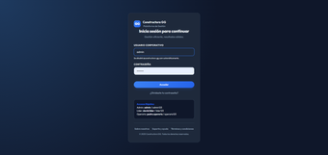
2 | Dashboard | Visualización del panel principal al ingresar como administrador | Mostrar indicadores generales del sistema (usuarios, proyectos, inventario, alertas) | El panel carga correctamente con los indicadores generales del sistema | Exitoso | 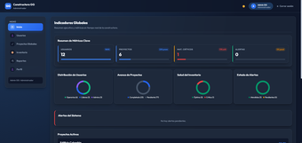
3 | Usuarios | Visualización del listado general de usuarios | Listar los usuarios registrados con su rol, correo y estado | El listado se muestra correctamente con la información de cada usuario | Exitoso | 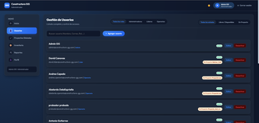
4 | Usuarios | Creación de un nuevo usuario desde el panel de administrador | El formulario permite registrar un nuevo usuario con sus datos y rol | El usuario se crea correctamente sin errores en el formulario | Exitoso | 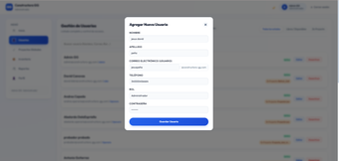
5 | Usuarios | Confirmación de usuario creado | El nuevo usuario debe quedar visible en el listado tras crearlo | El usuario creado aparece correctamente en el listado | Exitoso
6 | Usuarios | Botones de estado de usuario (activo / inactivo) | Permitir cambiar el estado del usuario desde el listado | Los botones de estado funcionan correctamente | Exitoso | 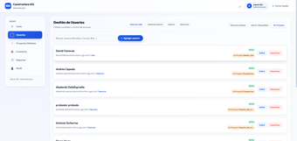
7 | Usuarios | Filtro / asignación de usuarios por rol | Permitir establecer o filtrar usuarios según su rol (Admin, Líder, Operario) | Los botones para establecer por rol funcionan perfectamente | Exitoso | 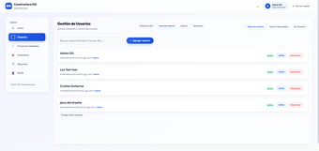
8 | Proyectos | Visualización general del módulo de proyectos | Mostrar el listado de proyectos registrados en el sistema | El área de proyectos carga correctamente con la información esperada | Exitoso | 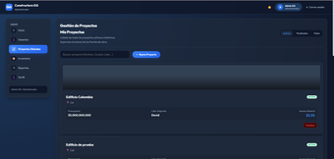
9 | Proyectos | Filtro de proyectos por estado: Activo y En proceso | Permitir filtrar los proyectos según su estado de avance | Los botones de "Activo" y "En proceso" funcionan correctamente | Exitoso | 
10 | Proyectos | Filtro de proyectos finalizados | Permitir filtrar y visualizar los proyectos ya finalizados | El botón de "Proyectos finalizados" funciona correctamente | Exitoso | 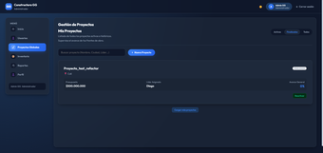
11 | Proyectos | Apertura del formulario de creación de proyecto | El botón "Crear proyecto" abre el formulario con todos sus campos | El formulario se abre correctamente con los campos: Nombre, Descripción, Ciudad, Dirección, Presupuesto y Líder de Proyecto | Exitoso | 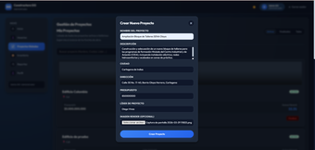
12 | Proyectos | Creación de un proyecto de prueba, con Líder = admin | El proyecto se guarda con los datos ingresados y queda visible en el listado | Proyecto creado exitosamente y visible en el listado de proyectos | Exitoso
13 | Inventario | Visualización general del módulo de inventario | Mostrar los materiales registrados con su cantidad y estado de stock | El área de inventario carga correctamente con los datos reales | Exitoso | 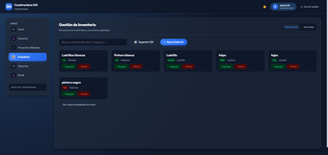
14 | Inventario | Alerta / filtro de stock bajo | El sistema debe señalar los materiales con existencias por debajo del mínimo | El botón de "stock bajo" funciona bien y filtra los materiales correctos | Exitoso | 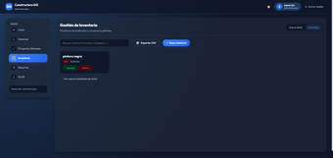
15 | Inventario | Creación de un nuevo material | El formulario permite registrar un nuevo material en el inventario global | El material se crea correctamente, sin errores | Exitoso | 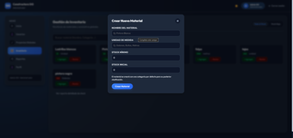
16 | Inventario | Exportación de reporte de inventario en Excel | El sistema debe generar un archivo Excel con el detalle del inventario | El reporte se exporta correctamente en formato Excel | Exitoso
17 | Perfil | Visualización de la pantalla de perfil del administrador | Mostrar los datos del usuario autenticado (nombre, correo, rol) | El apartado de perfil carga correctamente con la información del admin | Exitoso | 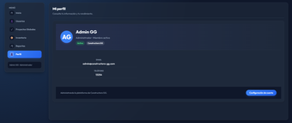
18 | Perfil | Edición de nombre y contraseña desde el perfil | Permitir actualizar el nombre y la contraseña del usuario autenticado | Los cambios de nombre y contraseña se guardan correctamente | Exitoso | 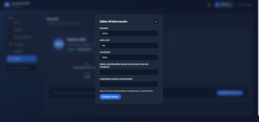
19 | Reportes | Visualización del módulo de reportes de avance | Mostrar los reportes de avance registrados por proyecto | El área de reportes carga correctamente y muestra los avances | Exitoso | 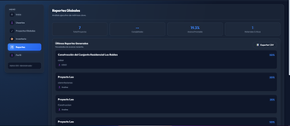
20 | Reportes | Exportación de reporte de avance en PDF | El sistema debe generar un archivo PDF con el reporte de avance | La opción de exportar a PDF funciona correctamente | Exitoso
21 | Reportes | Confirmación del PDF generado | El archivo PDF debe descargarse con el contenido esperado, sin errores | El PDF se genera perfectamente, con la información completa | Exitoso | 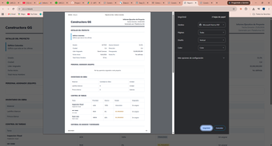
PERFIL: LÍDER DE PROYECTO (líder)
22 | Dashboard | Visualización del panel principal al ingresar como líder de proyecto | Mostrar los indicadores generales de las tareas y proyectos asignados al líder | El panel carga correctamente con los indicadores de tareas pendientes/en curso, proyectos activos y ocupación del equipo | Exitoso | 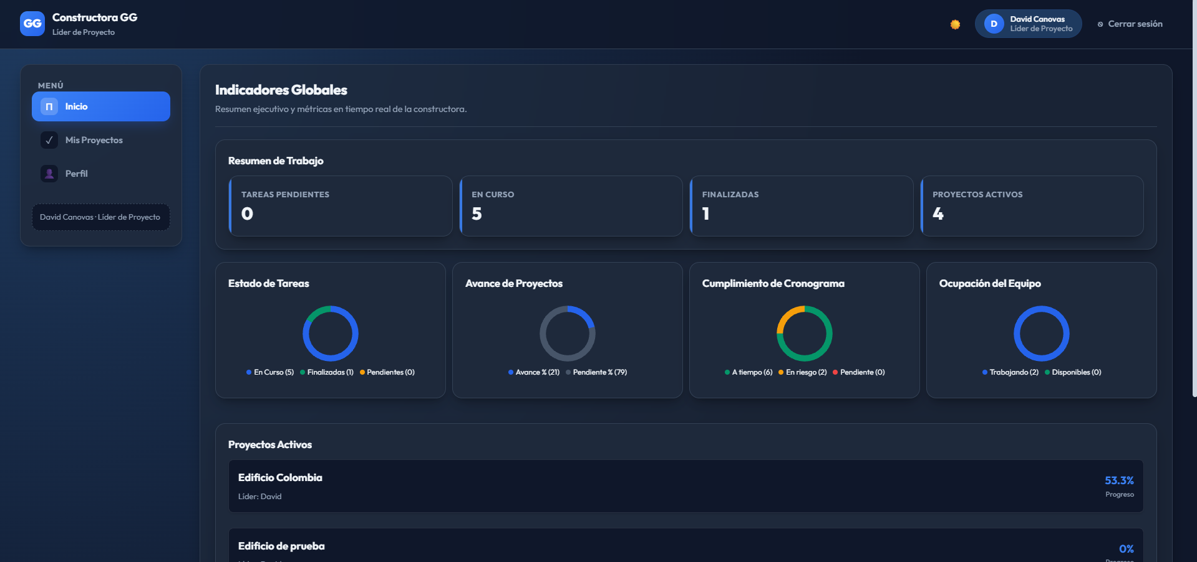
23 | Mis Proyectos | Visualización del listado general de proyectos asignados | Mostrar los proyectos donde el usuario es líder, con opción de búsqueda y filtro por estado | El listado se muestra correctamente con los proyectos activos, su ciudad, presupuesto, líder asignado y avance general | Exitoso | 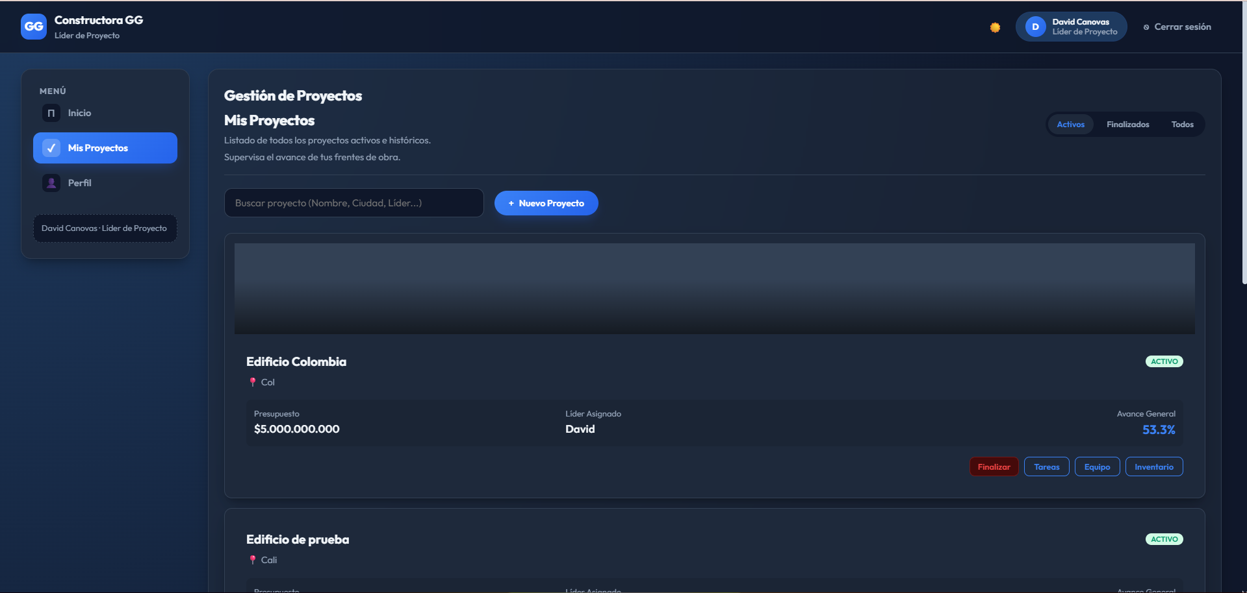
24 | Mis Proyectos | Ingreso al detalle de un proyecto (pestaña Detalles) | Mostrar la información general del proyecto: estado, avance, ciudad, líder, presupuesto y ejecutado | El panel al entrar a un proyecto funciona bien; carga la información y las gráficas de avance físico vs. presupuesto y operarios en obra | Exitoso | 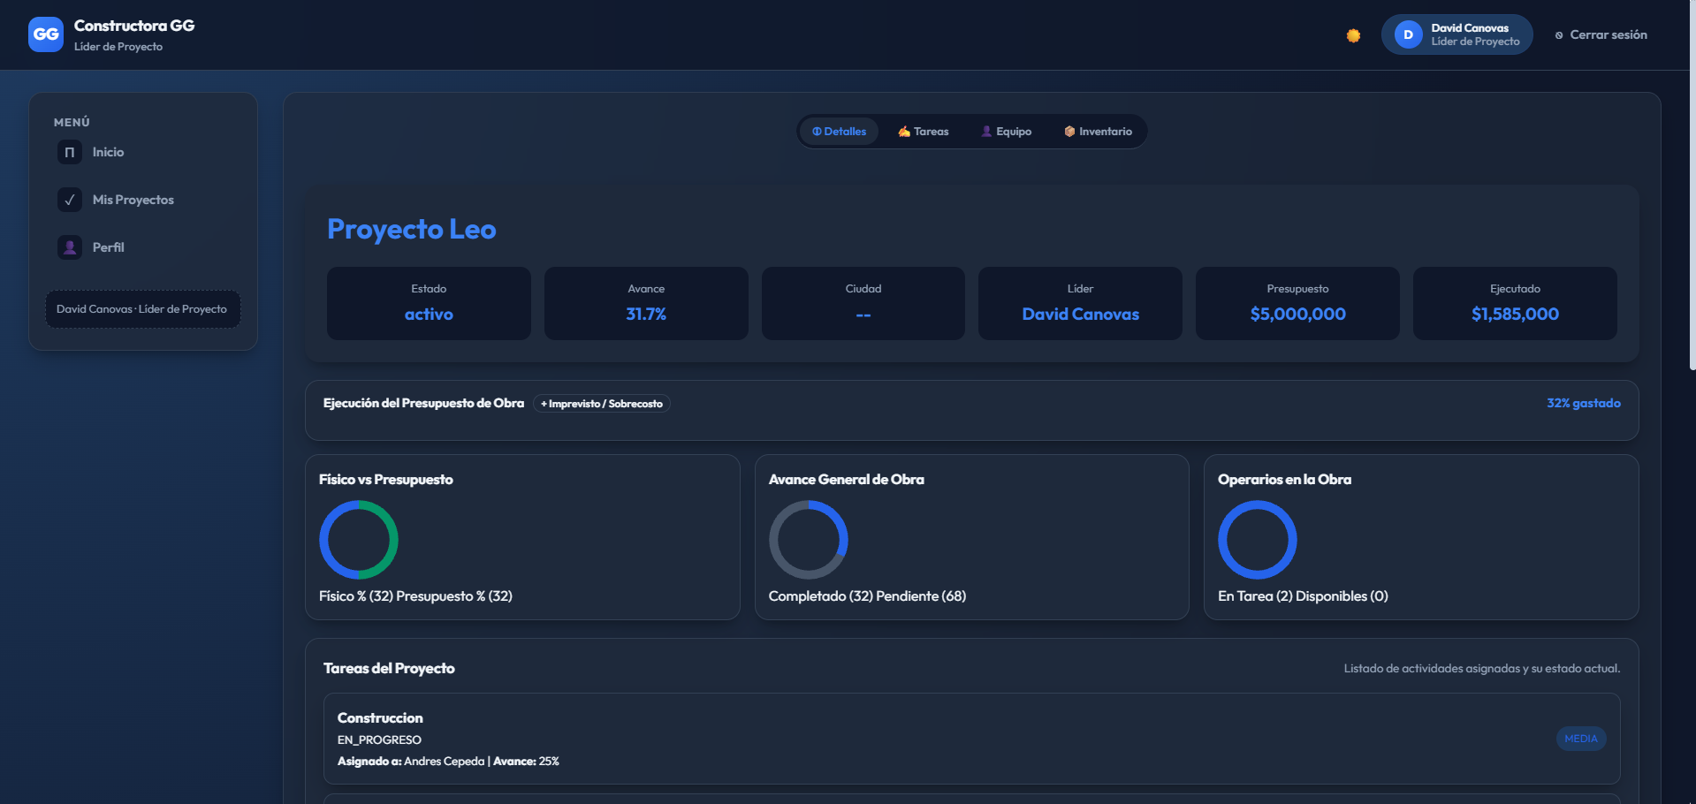
25 | Mis Proyectos | Cronograma de avance y botón para quitar personal asignado | Mostrar las tareas del proyecto, el cronograma (Gantt) y permitir retirar a un integrante del equipo | Se visualizan correctamente el avance y el personal asignado; el botón "Quitar" está disponible junto a cada operario | Exitoso | 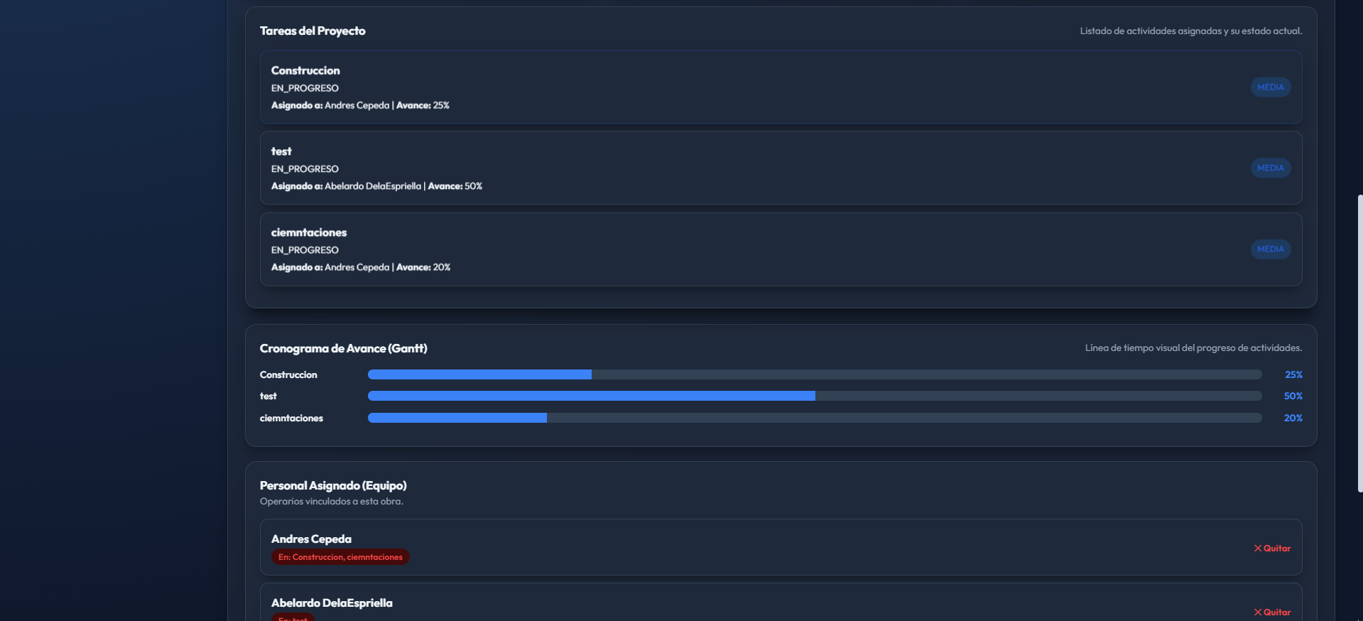
26 | Mis Proyectos | Pestaña "Equipo" del proyecto | Listar el personal asignado al proyecto, con buscador y acceso al perfil de cada operario | El panel del equipo muestra correctamente a los operarios asignados con su rol y el botón "Perfil" | Exitoso | 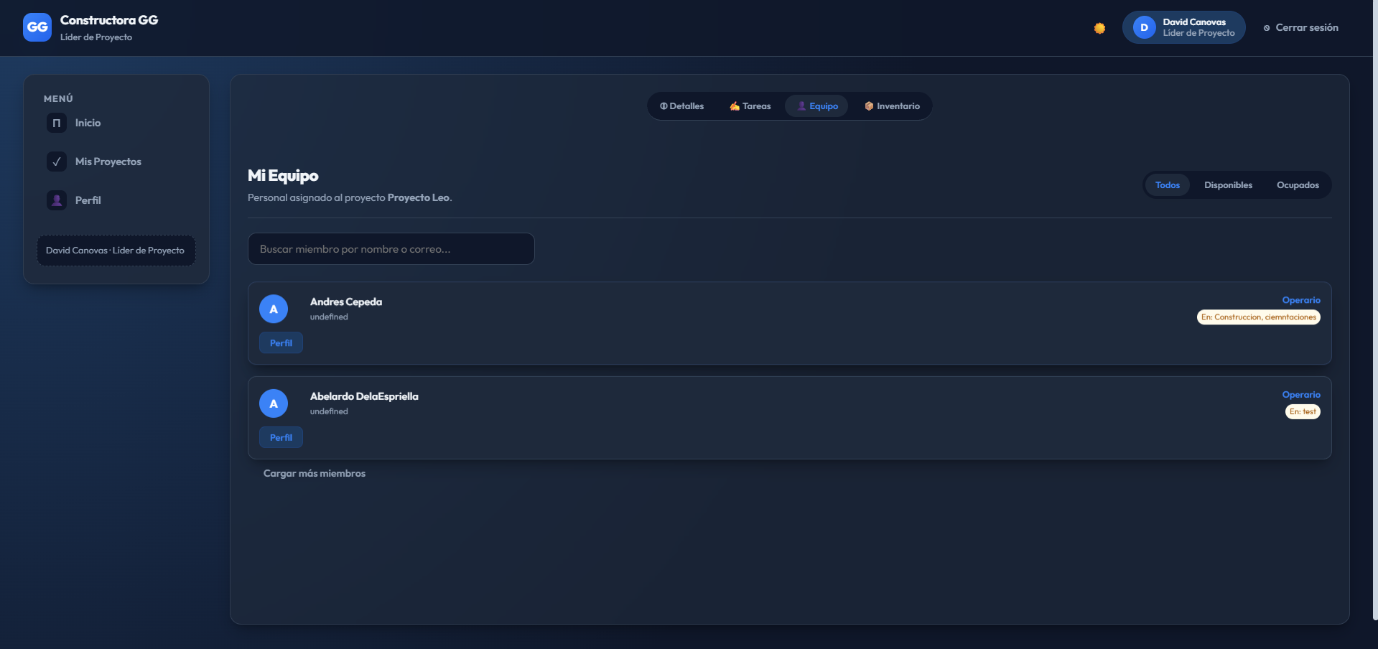
27 | Mis Proyectos | Pestaña "Tareas": gestión de tareas del proyecto | Mostrar las tareas con su estado y permitir modificar los operarios asignados o finalizar la tarea | El panel para asignar tarea funciona perfecto: los botones "Modificar Operarios" y "Finalizar Tarea" responden correctamente | Exitoso | 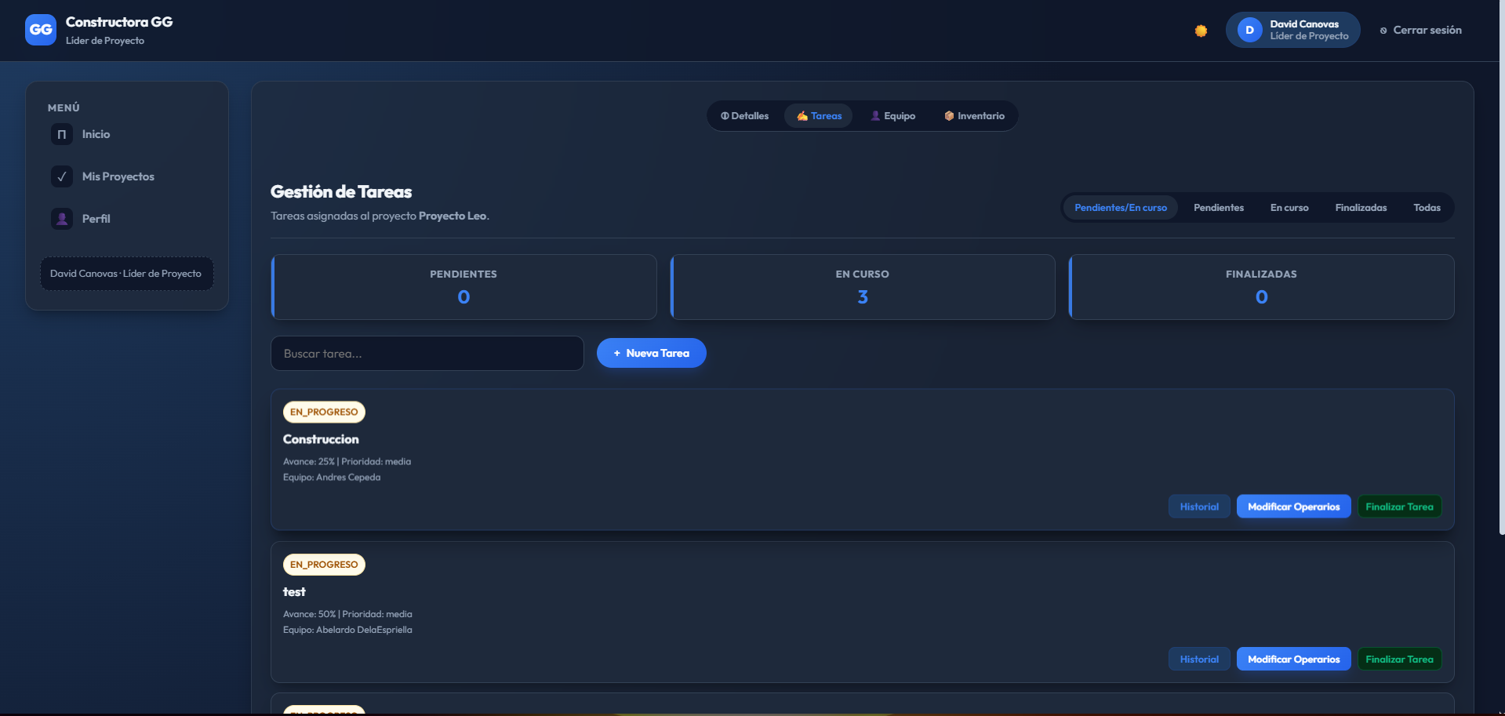
28 | Mis Proyectos | Pestaña "Inventario" del proyecto | Mostrar los materiales en obra y el botón para solicitar reposición al almacén central | El panel de inventario carga correctamente con los materiales registrados y el botón "Pedir a Almacén Central" | Exitoso | 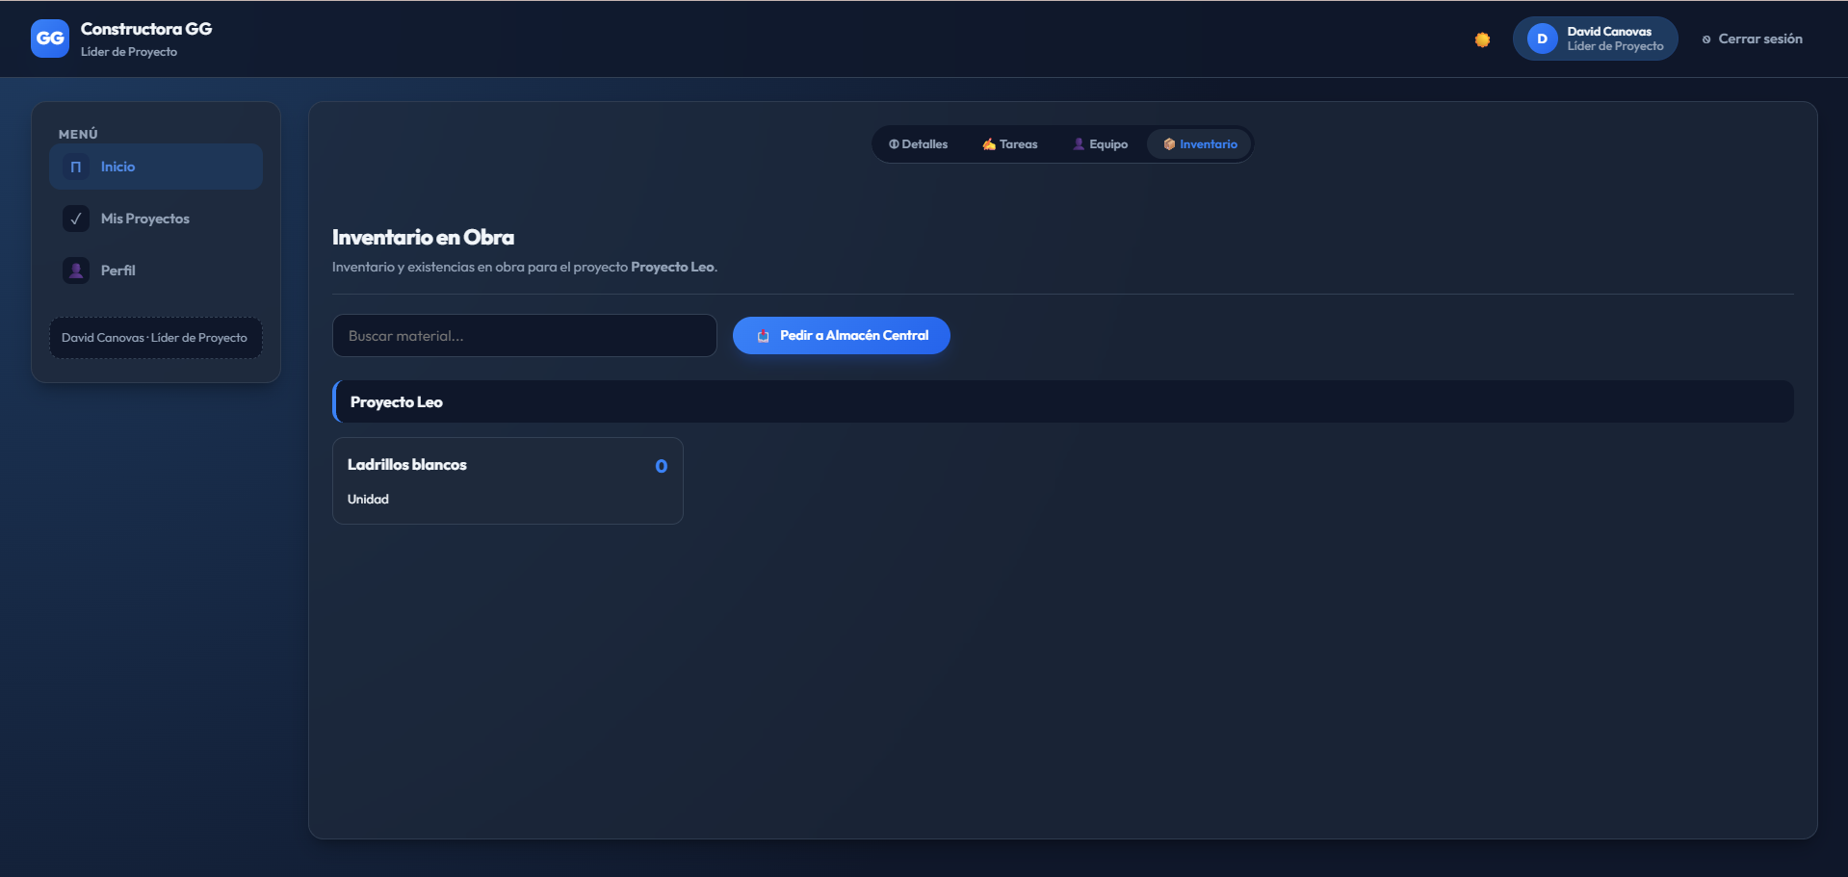
29 | Mis Proyectos | Solicitud de material a almacén central desde Inventario | Abrir un formulario para solicitar un material y una cantidad, mostrando el stock disponible en almacén central | El botón para solicitar inventario funciona perfecto; el formulario permite indicar material y cantidad antes de confirmar la solicitud | Exitoso | 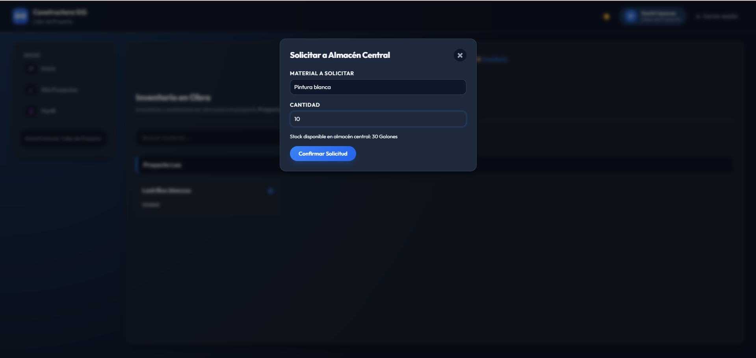
30 | Mis Proyectos | Exportación de la información del proyecto en PDF | Generar un archivo PDF con el detalle del proyecto (tareas, cronograma, equipo e inventario) | También está la opción para sacar un PDF con la información del proyecto; el botón "Generar Reporte PDF" funciona correctamente | Exitoso | 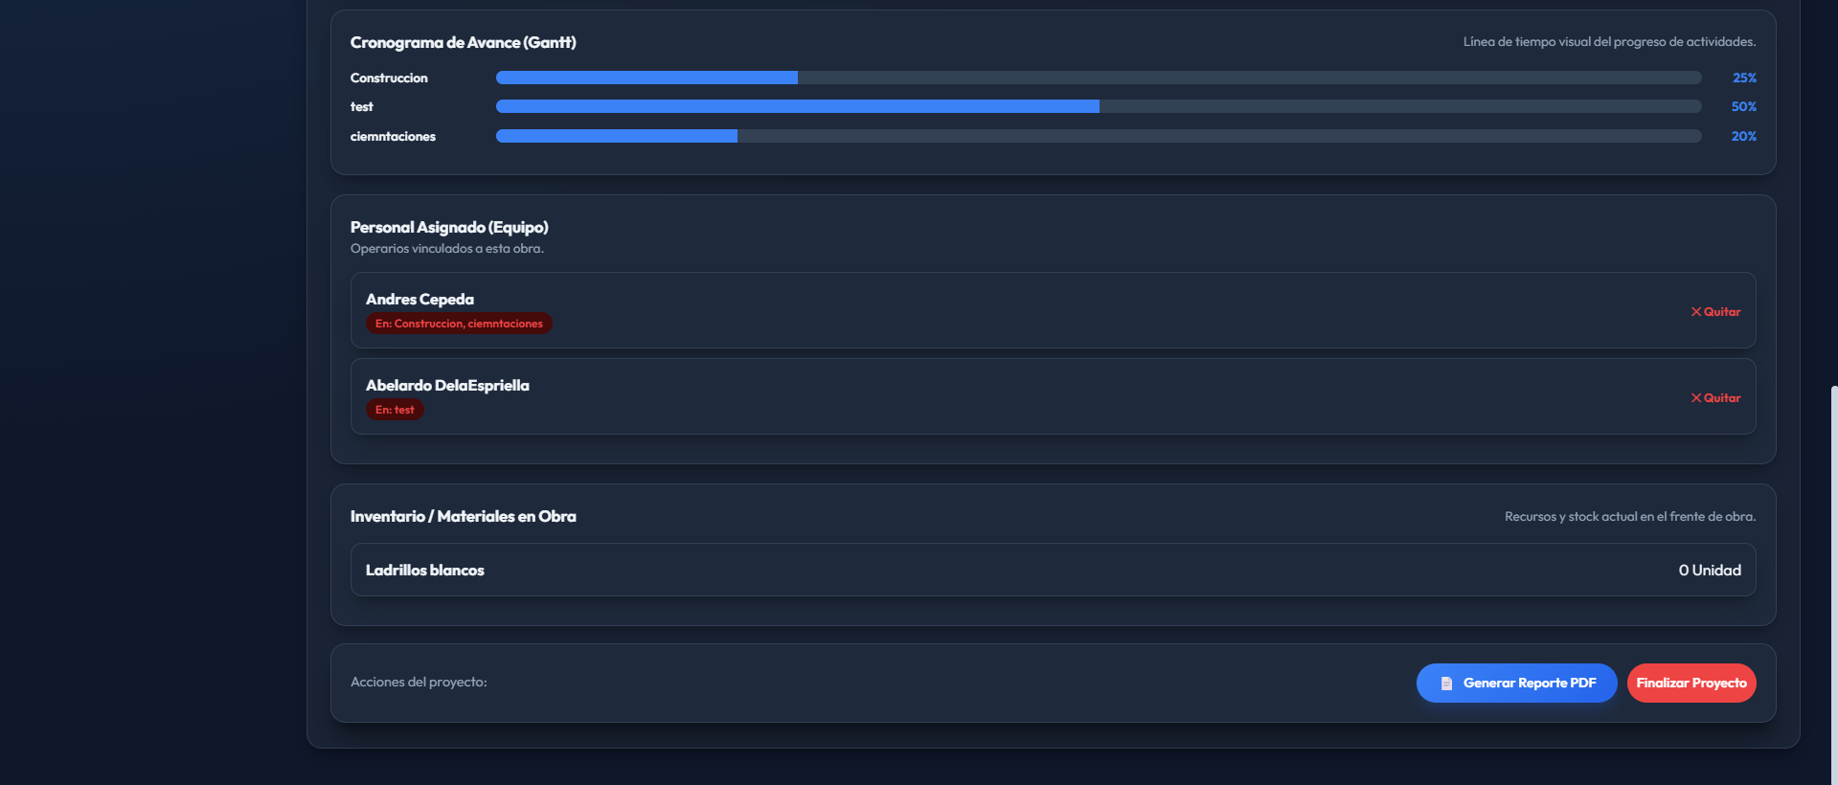
PERFIL: OPERARIO (operario)
31 | Dashboard | Visualización del panel principal al ingresar como operario | Mostrar los indicadores de tareas del operario (pendientes, en curso, finalizadas) y su avance promedio | El panel principal carga correctamente con el resumen de trabajo, el estado de las tareas y las tareas del día | Exitoso | 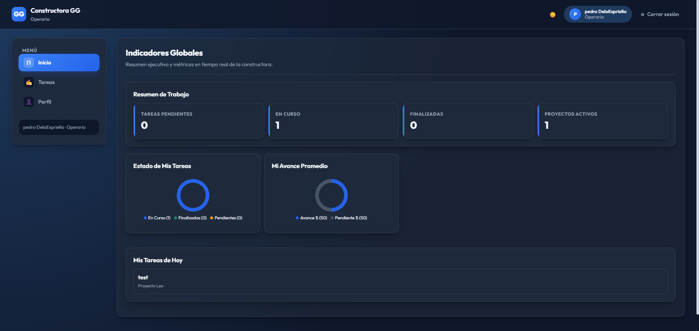
32 | Tareas | Visualización del listado "Mis Tareas" | Mostrar las tareas asignadas al operario con su proyecto, avance y prioridad, con opción de reportar o ver historial | El listado de tareas se muestra correctamente, con los botones "Reportar" e "Historial" disponibles en cada tarjeta | Exitoso | 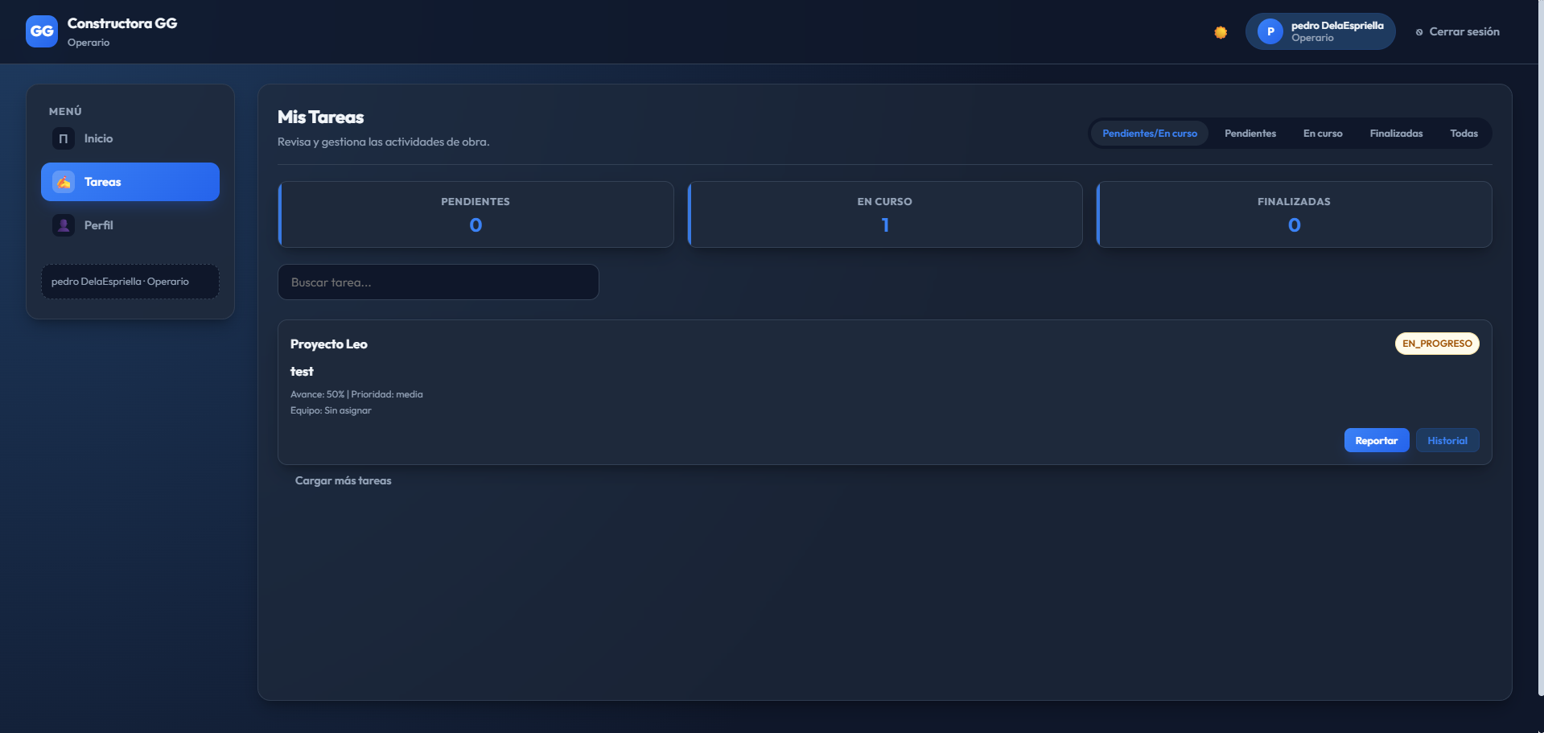
33 | Tareas | Reportar avance diario de una tarea | El formulario debe permitir registrar el nuevo porcentaje de avance, horas trabajadas, observaciones, evidencia fotográfica y materiales usados | El formulario "Reportar Avance Diario" funciona correctamente y valida que el nuevo avance sea mayor o igual al actual | Exitoso | 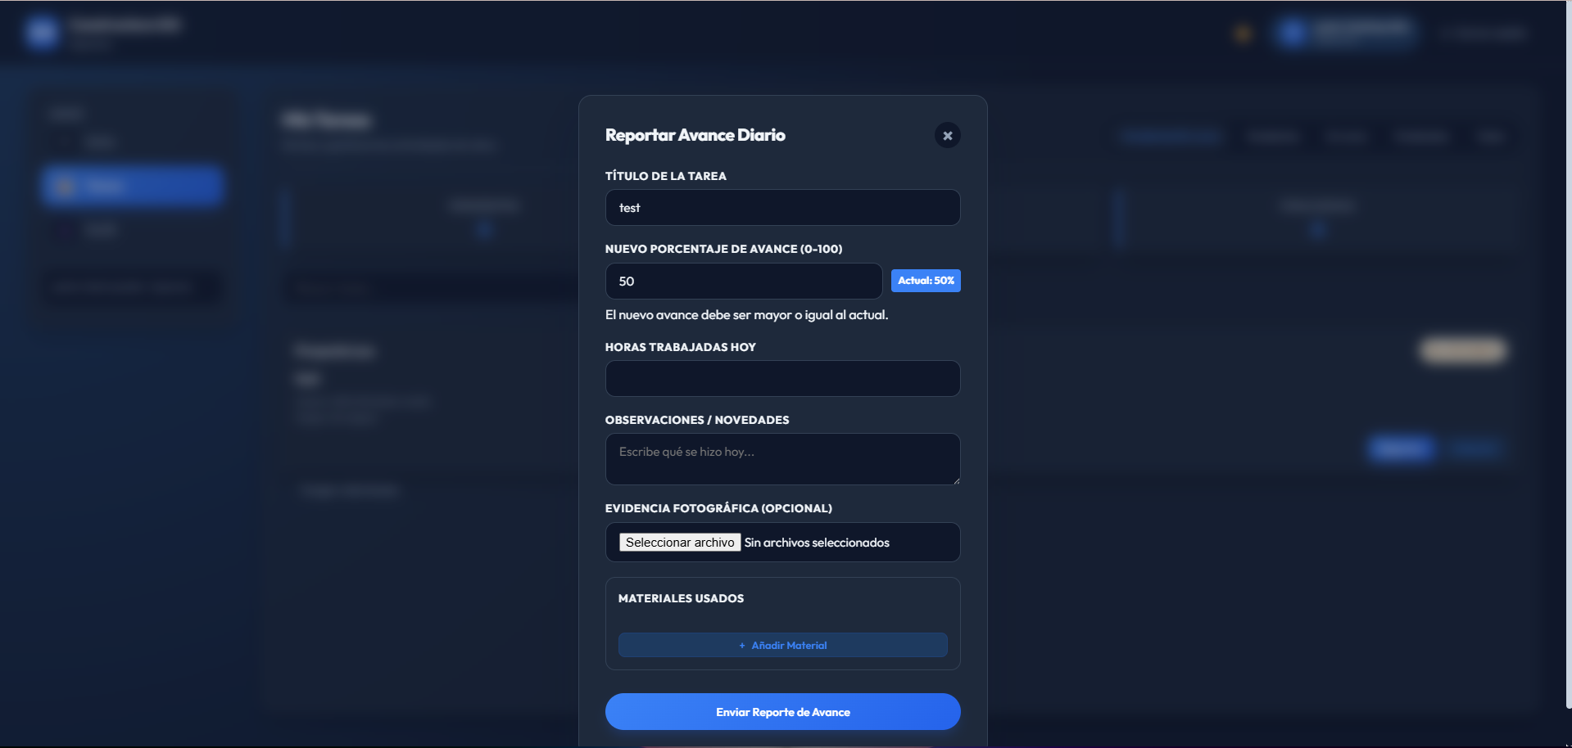
34 | Tareas | Ver el historial de procesos/avances de una tarea | Mostrar el tiempo total, el progreso, los materiales utilizados y el historial de actividad registrado | El botón "Historial" funciona bien; se puede ver el detalle de cada reporte (fecha, avance, horas y materiales) registrado por el operario | Exitoso | 